상품제안서
이메이션 CLICK USB 3.0 | 상품코드: S00879

 |  |  |  |  |  |  | 02-713-8555 | www.synergygift.co.kr
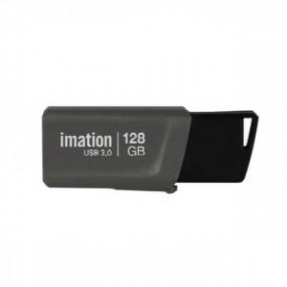

【상세/제작정보】

【인쇄/포장옵션】 | 레이저, 풀칼라 / 포장지포장

【공급단가】 | 수량 | 100~ | 300~ | 500~ | 1,000~ | 2,000~
*VAT별도 | 16G | 5,810원 | 5,720원 | 5,580원 | 5,360원 | 5,140원
 | 32G | 6,990원 | 6,880원 | 6,720원 | 6,450원 | 6,180원
 | 64G | 11,240원 | 11,070원 | 10,810원 | 10,380원 | 9,940원
 | 128G | 21,520원 | 21,190원 | 20,700원 | 19,870원 | 19,040원

【상품 URL】 | https://www.synergygift.co.kr:443/src/goods_detail.php?gdno=17573

